Ejercicios 1 y 2
TALLER FINAL OPTIMIZACION

Universidad Santo Tomas seccional Tunja
Facultad de Ingenieria de Sistemas
Optimizacion
Ing. Est. Luis Felipe Narvaez Gomez |  |  |  |  |  |  |  |  |  |  |  |  |  |  |  |  | Cafeteria 1 --> X
2022-1 |  |  |  |  |  |  |  |  |  |  |  |  |  |  |  |  | Cafeteria 2 --> Y
 |  |  |  |  |  |  |  |  | Trabaja en cafeterias de medio tiempo para recaudar dinero para su sostenimiento
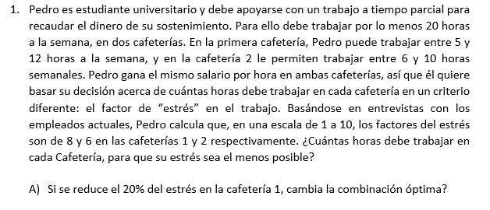
 |  |  |  |  |  |  |  |  | El trabajo es de POR LO MENOS (>=) 20h a la SEMANA |  |  |  |  | Trabaja en DOS cafeterias |  |  | X + Y >= 20 |  | [horas a la semana]

 |  |  |  |  |  |  |  |  | Cafeteria 1 | Trabaja entre [5 y 12] horas a la semana |  |  |  |  |  |  | X >= 5 | X <= 12 | [Horas a la semana]
 |  |  |  |  |  |  |  |  | Cafeteria 2 | Trbajar entre [6 y 10] horas a la semana |  |  |  |  |  |  | Y >=6 | Y<= 10 | [Horas a la semana]

 |  |  |  |  |  |  |  |  | En ambas cafeterias GANA LO MISMO independiente de las horas trabajadas

 |  |  |  |  |  |  |  |  | Quiere basar su decision de CUANTAS HORAS TRABAJAR bajo el criterio de ESTRÉS en el trabajo

 |  |  |  |  |  |  |  |  | La escala de estrés es de 1 a10

 |  |  |  |  |  |  |  |  | Cafeteria 1 | 8 de estrés |  |  |  |  |  |  | X = 8 | [estres/hora]
 |  |  |  |  |  |  |  |  | Cafeteria 2 | 6 de estrés |  |  |  |  |  |  | Y= 6 | [estrés/hora]

 |  |  |  |  |  |  |  |  | ¿Cuántas horas debe trabajar en cada cafeteria para que su estrés sea lo menos posible? |  |  |  |  |  |  |  | Min E = 8X + 6Y |  | [estrés/hora]

 |  |  |  |  |  |  |  |  |  |  |  |  |  |  |  |  | X, Y >= 0

 |  | Modelo Matematico

 |  | Min E = 8X + 6Y |  | [estrés/hora trabajada en la semana en las cafeterias]

 |  | X + Y >= 20 |  | [ horas minimas trabajadas a la semana]
 |  | X >= 5 |  | [horas minimas en Cafeteria 1 a la semana]
 |  | X <= 12 |  | [horas maximas en Cafeteria 1 a la semana]
 |  | Y >=6 |  | [horas minimas en cafeteria 2 a la semana]
 |  | Y<= 10 |  | [horas maximas en cafeteria 2 a la semana]
 |  | X,Y >= 0 |  | [nulidad]

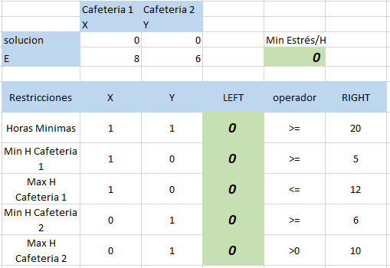

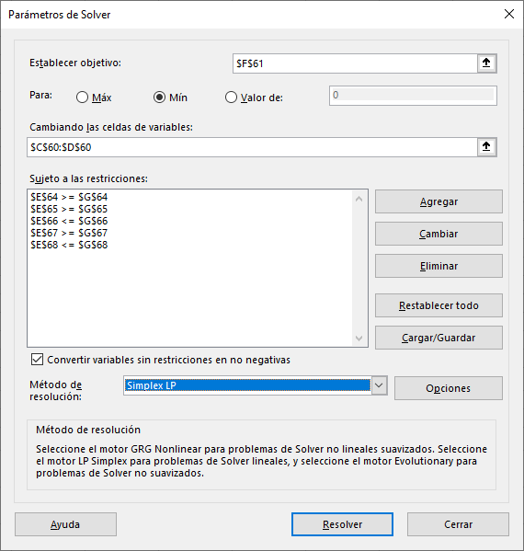

 |  |  |  |  |  |  |  | Tabla original

 |  | Cafeteria 1 | Cafeteria 2
 |  | X | Y
 | solucion | 10 | 10 |  | Min Estrés/H
 | E | 8 | 6 |  | 140

 | Restricciones | X | Y | LEFT | operador | RIGHT |  | Tabla solucionada
 | Horas Minimas | 1 | 1 | 20 | >= | 20
 | Min H Cafeteria 1 | 1 | 0 | 10 | >= | 5
 | Max H Cafeteria 1 | 1 | 0 | 10 | <= | 12
 | Min H Cafeteria 2 | 0 | 1 | 10 | >= | 6
 | Max H Cafeteria 2 | 0 | 1 | 10 | <= | 10

 | Este resultado nos dice que el estudiante puede trabajar 140 puntos de estrés minimo si solo trabaja 10 horas en cada una de las cafeterias por semana

A) Si se reduce el 20% del estrés en la cafeteria 1, cambia la combinacion optima?

 | reducir el estrés en una de las cafeterias es cambiar la funcion objetivo del modelo matematico del ejercicio

 | La cafetria 1 tiene 8 puntos de estrés

 | if | 100 | 8 |  | X | 1.6
 |  | 20 | X

 | Nuevos puntos de estrés en la Cafteria 1 |  |  | 6.4

 | si observamos la tabla de "celdas de variables" de nuestro informe de sensibilidad tendremos que es posible disminuir los puntos de estrés de la cafetria 1 en dos unidades

 |  |  |  |  |  |  |  |  | Cafetria 1 = [ 6 , infinite ]

 |  |  |  |  |  |  |  |  | Puesto que reducir el estrés de la cafeteria 1 en un 20% esta dentro del rango permitido para que
 |  |  |  |  |  |  |  |  | No se altere la solucion optima del ejercicio, podemos trabajar 10 horas a la semana en esta cafeteria
 |  |  |  |  |  |  |  |  | con tan solo 6,4 puntos de estrés

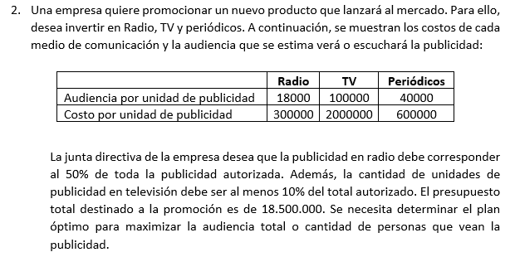
 |  |  |  |  |  |  |  |  | Se desea promocionar un nuevo producto la VATILICUADORA HORNO FREIDORA 3000-XY TURBO :v

 |  |  |  |  |  |  |  |  | Se desea invertir en |  | Radio |  |  |  | [unidad de publicidad] |  | .---> up
 |  |  |  |  |  |  |  |  |  |  | Television |  |  |  | [costo] | .---> $ us
 |  |  |  |  |  |  |  |  |  |  | Periodicos

 |  |  |  |  |  |  |  |  |  |  | audiencia/publicidad | Costo/publicidad
 |  |  |  |  |  |  |  |  |  | Radio | 18000 | $ 300,000.00
 |  |  |  |  |  |  |  |  |  | Television | 100000 | $ 2,000,000.00
 |  |  |  |  |  |  |  |  |  | Periodicos | 40000 | $ 600,000.00

 |  |  |  |  |  |  |  |  | La publicidad de radio debe corresponder al 50% de la publicidad autorizada
 |  |  |  |  |  |  |  |  | La publicidad en television debe ser al menos el 10% del total autorizado

 |  |  |  |  |  |  |  |  | Presupuesto total para la publicidad es de 18500000

 |  |  |  |  |  |  |  |  | Se quiere Maximizar la audiencia total o la cantidad de personas que vean esa publicidad

 |  |  |  |  |  |  |  |  | Radio --> X
 |  |  |  |  |  |  |  |  | Television --> Y
 |  |  |  |  |  |  |  |  | Periodicos --> Z

 |  |  | Se evalua en terminos de audiencia / publicidad por lo que a funcion objetivo debe tratar de esto

 |  |  |  | Max A = 18000X +100000Y + 40000Z

 |  |  | Costo de la publicidad

 |  |  |  | 300000 X + 2000000 Y + 600000 Z <= 18500000

 |  |  | La publicidad de radio DEBE CORRESPONDER (=) al 50 % de la publicidad autorizada |  |  |  |  |  |  |  |  | La publicidad de la television debe ser AL MENOS (<=) del total de la publicidad autorizada
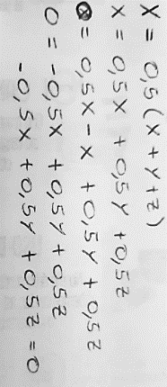
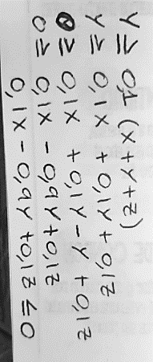
 |  |  |  | X = 0.5(X+Y+Z)

 |  |  |  |  |  | .-0,5 X + 0,5 Y + 0,5 Z = 0 |  |  |  |  |  |  | 0,1 X - 0,9 Y + 0,1 Z <= 0

 |  | Modelo Matematico

 |  | Max A = 18000X +100000Y + 40000Z |  |  |  | [audiencia/publicidad]

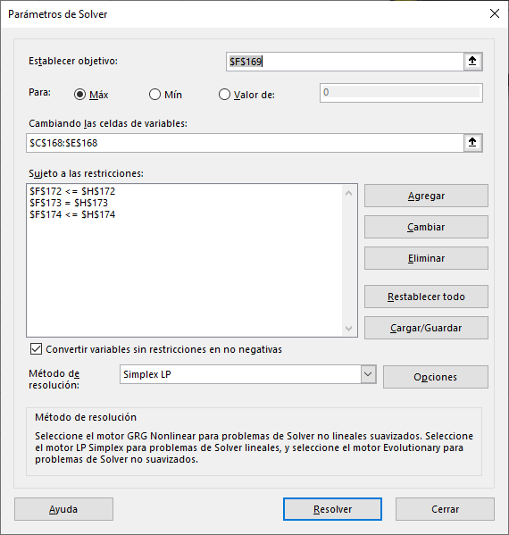
 |  | 300000 X + 2000000 Y + 600000 Z <= 18500000 |  |  |  | [$us/up]
 |  | .-0,5 X + 0,5 Y + 0,5 Z = 0 |  |  |  | [up de radio]
 |  | 0,1 X - 0,9 Y + 0,1 Z <= 0 |  |  |  | [up de television]
 |  | X, Y, Z >= 0 |  |  |  | [nulidad]

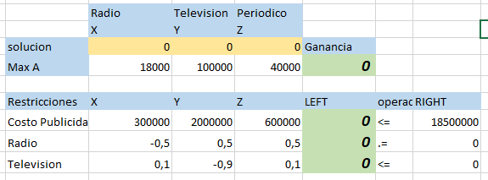

 |  |  |  |  |  |  |  |  | Tabla original

 |  | Radio | Television | Periodico
 |  | X | Y | Z
 | solucion | 15.677966102 | 3.1355932203 | 12.542372881 | Ganancia
 | Max A | 18000 | 100000 | 40000 | 1097457.6271 |  |  |  | Tabla con resultados

 | Restricciones | X | Y | Z | LEFT | operador | RIGHT
 | Costo Publicidad | 300000 | 2000000 | 600000 | 18500000 | <= | 18500000
 | Radio | -0.5 | 0.5 | 0.5 | 0 | .= | 0
 | Television | 0.1 | -0.9 | 0.1 | 0 | <= | 0

 | Se obtiene un total de personas que ven la publicidad de |  |  | 1097457.6271 | teniendo en cuenta que se destine |  | 15.677966102 | unidades de audiencia para Radio
 | 3.1355932203 | unidades de audiencia para television |  | 12.542372881 | unidades de audiencia para Periodico

 | cambiar el numero de audiencia para periodico es meterse con la funcion objetivo
 | Según el informe de sensibilidad arrojado por Solver del ejercicio el aumento en audiencia o personas por unidad de publicidad puede ser de 1E+30 , es decir infinito

 | Pro tal motivo podemos aumentar hasta infinito el publico por unidad de publicidad en periodico sin afectar a la solucion optima, esto se corresponde debido a la FALTA DE RESTRICCIONES que contemplen a la publicidad dada en los periodicos.

Ejercicios 3, 4 y 5
TALLER FINAL OPTIMIZACION
TERCER CORTE
Nombre: | Luis Felipe Narvaez Gomez |  |  | Cod: | 2312660

Materia Prima 1 |  | X | disponibilidad diaria de 150 unidades
Materia Prima 2 |  | Y | disponibilidad diaria de 145 unidades

Ungüento 1 | A | tubo consumo 0.5 unidades de materia prima X |  |  |  | tubo consumo 0.6 unidades de materia prima Y |  |  |  | el tubo cuesta (unidad) $8 |  |  | demanda diaria esta entre [30, 150] unidades
Ungüento 2 | B | tubo consumo 0.5 unidades de materia prima X |  |  |  | tubo consumo 0.4 unidades de materia prima Y |  |  |  | el tubo cuesta (unidad) $10 |  |  | demanda diaria esta entre [40, 200] unidades

Determinar las cantidades optimas de A y B que Melmac debe producir |  |  |  |  |  | .----> MAXIMIZAR

Ungüento 1 | .----> W |  | Unidades --> tubos
Ungüento 2 | .---->Y

 |  |  | Materia PRIMA A | Materia PRIMA B | Precio | demanda Min | demanda Max
 |  | Consumo W | 0.5 | 0.6 | $ 8 | 30 | 150
 |  | Consumo Y | 0.5 | 0.4 | $ 10 | 40 | 200
 |  |  |  |  |  |  |  |  |  |  |  |  | Modelo Matematico

 |  | Max G = 8W + 10Y |  | [Objetivo] | [dolares/unidad] |  |  |  |  |  | [Objetivo] |  |  | Max G = 8W + 10Y

 |  | 0,5 W + 0,5 Y <= 150 |  | [consumo de X y disponibilidad de X] |  |  | [Materia prima] |  | [unidades/diarias] |  | [Restriccion 1] |  |  | 0,5 W + 0,5 Y <= 150
 |  |  |  |  |  |  |  |  |  |  |  |  |  | 0,6 W + 0,4 Y <= 140
 |  | 0,6 W + 0,4 Y <= 140 |  | [Consumo de Y y disponibilidad de Y] |  |  | [Materia prima] |  | [unidades/diarias] |  | [Restricion 2] |  |  | W >= 30
 |  |  |  |  |  |  |  |  |  |  |  |  |  | W <= 150
 |  | W >= 30 |  | [demanda diaria de W] |  | [unidades/diarias] |  |  |  |  | [Restricion 3] |  |  | Y >= 40
 |  | W <= 150 |  | [demanda diaria de W] |  | [unidades/diarias] |  |  |  |  | [Restricion 4] |  |  | Y<=200
 |  |  |  |  |  |  |  |  |  |  |  |  |  | W,Y >= 0
 |  | Y >= 40 |  | [Demanda diaria de Y] |  | [unidades/diarias] |  |  |  |  | [Restricion 5]
 |  | Y<=200 |  | [Demanda diaria de Y] |  | [unidades/diarias] |  |  |  |  | [Restricion 6]

 |  | W,Y >= 0 |  | [nulidad] |  |  |  |  |  |  | [Restricion 7]

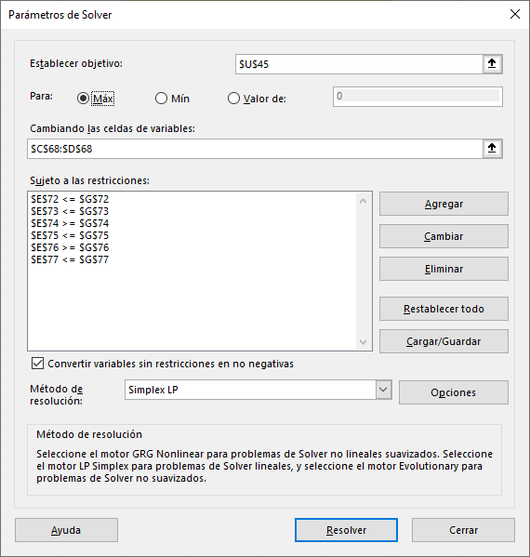
 |  | Ungüento 1 | Ungüento 2
 |  | W | Y
 | solucion | 0 | 0 |  | Ganancia
 | G | 8 | 10 |  | 0

 | Restricciones | W | Y | LEFT | operador | RIGHT
 | Consumo X | 0.5 | 0.5 | 0 | <= | 150 |  | Tabla Inicial
 | Consumo Y | 0.6 | 0.4 | 0 | <= | 140
 | Demanda de W Min | 1 | 0 | 0 | >= | 30
 | Demanda de W Max | 0 | 1 | 0 | <= | 150
 | Demanda de Y Min | 1 | 0 | 0 | >= | 40
 | Demanda de Y Max | 0 | 1 | 0 | <= | 200

 |  | Ungüento 1 | Ungüento 2
 |  | W | Y
 | solucion | 100 | 200 |  | Ganancia
 | G | 8 | 10 |  | 2800

 | Restricciones | W | Y | LEFT | operador | RIGHT
 | Consumo X | 0.5 | 0.5 | 150 | <= | 150 |  | Tabla Resultado
 | Consumo Y | 0.6 | 0.4 | 140 | <= | 145
 | Demanda de W Min | 1 | 0 | 100 | >= | 30
 | Demanda de W Max | 1 | 0 | 100 | <= | 150
 | Demanda de Y Min | 0 | 1 | 200 | >= | 40
 | Demanda de Y Max | 0 | 1 | 200 | <= | 200

A) Use los precios duales para determinar qué límites de demanda de los productos A y B se pueden aumentar para mejorar la rentabilidad.

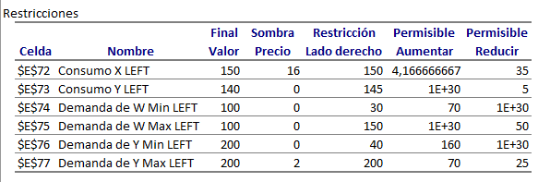
 |  |  |  |  |  |  | El ejercicio nos pide tomar desiciones con el valor dual sobre las demandas maximas en cada uno de los diferentes productos
 |  |  |  |  |  |  | Para esto nos dirijimeos al informe de sensibilidad y observamos la tabla de restriciones
 |  |  |  |  |  |  | En esta tabla tenemos la columna de Precio Sombra, tambien llamado Valor Dual
 |  |  |  |  |  |  | En las filas, lo que nos importa son las referidas a la demanda maxima de cada uno de los productos

 |  |  |  |  |  |  |  | Preio Sombra | Aumento Maximo | aumento en la rentabilidad |  | El Precio Sombra nos dice el valor que obtendriamos al aumentar o reducir por unidad (tubo) de producto.
 |  |  |  |  |  |  | Demanda Max W | 0 | infinite | 0
 |  |  |  |  |  |  | Demanda Max Y | 2 | 70 | 140

 |  |  |  |  | Teniendo los datos dados por e analisis de la tabla de Restricciones en el informe de Sensibilidad podemos deducir en que producto podemos invertir y cuanta ganancia obtendremos de cada uno
 |  |  |  |  | Para el producto W podemos aumentar infinitamente la venta de unidades de tubos de ungüento, sin embargo cada unidad vendida nos dara una ganancia nula , por lo que no se recomienda laterar
 |  |  |  |  | la venta de unidades de este producto

 |  |  |  |  |  |  |  | W = $0/unidad = $0 dolares de aumento en la rentabilidad

 |  |  |  |  | Ahora bien si observamos el producto Y la cosa cambia significativamente, el precio sombra que tenemos es de $2 y s aumento maximo sin alterar la solucion optima es de 70 unidades, por lo que si
 |  |  |  |  | empezamos a vender mas de este producto, obtendremos $2 por unidad vendida, esto hasta el limite de vender 70 de mas a las actuales. Se recomienda aumentar hasta un maximo de 70 unidades
 |  |  |  |  | de tuvos de ungüento para mejorar la rentabilidad.

 |  |  |  |  |  |  |  | Y = $2/unidad = $140 dolares de aumento en la rentabilidad si vendemos maximo 70u mas

B) Si pueden adquirirse más unidades de materia prima con un costo de $20 por unidad, ¿es esto aconsejable? Explique.

 | Ligado con el punto anterior tenemos que

 |  | W = $0/unidad = $0 dolares de aumento en la rentabilidad

 | Con W, no obtendremos ganacia alguno al aumentar el numero de unidades maximas diarias, por lo que provocaremos auntes una perdida de dindero.

 |  | Y = $2/unidad = $140 dolares de aumento en la rentabilidad si vendemos maximo 70u mas

 | En caso de Y, podemos obtener una ganacia de $2 por unidad vendida, sin embargo casa una requiere de materia prima que cuesta 20$ la unidad, tendriamos una perdida de $18 por unidad por lo que no se aconseja adquirir mas unidades

C) Se sugiere incrementar 25% las unidades de materia prima Y para eliminar un cuello de botella en la producción. ¿Es esto aconsejable? Explique.

 |  |  |  |  |  | Para no afectar la solucion optima el numero de aumento debe estar dentro del rango de variabilidad que nos indica la taba de restriciones

 |  |  |  |  |  |  | Ungüento W = [115,154.16] |  |  |  | Ungüento Y = [135,infinite]

 |  |  |  |  |  |  | unidades actuales = 150 |  |  |  | unidades actuales = 140

 |  |  |  |  |  |  | unidades + 25% = 187,5 |  |  |  | unidades + 25% = 175

 |  |  |  |  |  | No es aconsejable aumentar en el producto W |  |  |  |  | Es aconsejable aumentar hasta el infinito el producto Y
 |  |  |  |  |  | o por lo menos no el 25% pues saldria del rango |  |  |  |  | pues el rango superior de este no es cerrado y no cambiaria un
 |  |  |  |  |  | y cambiaria la solucion optima |  |  |  |  | aumento la solucion optima, sin embargo esto solo se haria con la
 |  |  |  |  |  |  |  |  |  |  | finalidad de quitar un cuello de botella en la produccion pues
 |  |  |  |  |  |  |  |  |  |  | con el valor del precio sombra, este aumento no nos representaria
 |  |  |  |  |  |  |  |  |  |  | ningun beneficio.

 |  |  |  |  |  |  | X1 | barriles de primer año
Se quiere saber la cantidad de barriles de petroleo que debe obtener en los proximos años |  |  |  |  |  |  | X2 | barriles del segundo año
Si
X1 millones en un año | Precio de venta por barril sera de 30 X2 dolares |  |  |  |  |  | produccion | Precio Venta | Costo Extraccion | Maximo de produccion (barriles) | Maximo costo extraccion
X2 illones en el segundo año |  | Cada barril se puede vender en 35 X2 dolares |  |  |  | X1 | X1 | 30 - X1 | $ X1^{2} | 20M | $ 250M
El costo de extraer X1 millones de barriles en el primer años es de X1^{2} dolares |  |  |  |  |  | X2 | X2 | 35 - X2 | $ 2 X2^{2}
El costo de extraer X2 millones de barriles en el segundo año es de 2 X2 ^{2} dolares
como maximo se obtiene 20 millones de barriles de petroleo |  |  |  |  |  |  | Precio Venta | 30 X1 + 35 X2 | [dolares/barril] | En este, recordemos que una ganancia total es igual a = ingresos - egresos |  |  |  |  |  | ingresos = ingresos poer barriles de petroleos
se puede gastar como maximo 250 millones de dolares en la extraccion |  |  |  |  |  |  |  |  |  |  |  |  |  |  |  | egresos = costos de extraccion
Maximizar ganancias en los proximos años para la petrolera |  |  |  |  |  |  | Produccion | X1 + X2 <= 20 | [barriles de petroleo]
Problema no lineal
 |  |  |  |  |  |  | Costo | X12 + 2 X2 <= 250 | [dolares usa]

 |  |  |  |  |  |  | Nulidad | X1, X2 >= 0

 | Modelo Matematico |  |  |  |  |  |  |  |  |  |  |  | Modelo Matematico

 | Max G = ( (30-X1)*(X1) + (35-X2)*(X2) ) - ( X12 + 2 X2 ) |  |  |  |  |  |  |  |  |  |  |  | Max G = 30 X1 + 35 X2 - 2 X12 - 3 X22

 |  | X1 + X2 <= 20000000 |  |  |  |  |  |  |  |  |  |  |  | X1 + X2 <= 20
 |  | X12 + 2 X2 <= 250000000 |  |  |  |  |  |  |  |  |  |  |  | X12 + 2 X2 <= 250
 |  | X1, X2 >= 0 |  |  |  |  |  |  |  |  |  |  |  | X1, X2 >= 0

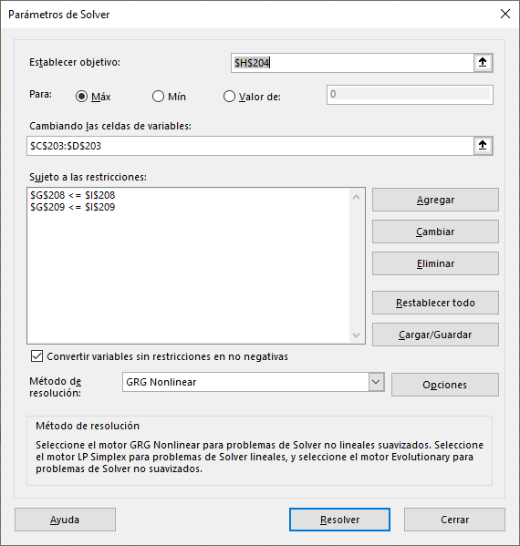
 |  | Barriles Año 1 | Barriles Años 2 | Costo año 1 | Costo año 2
 |  | X1 | X2 | X12 | X22
 | solucion | 0 | 0 | 0 | 0 |  | Ganancia
 | G | 30 | 35 | -2 | -3 |  | 0

 |  |  |  |  |  |  |  |  |  | Tabla inicial
 | Restricciones | X1 | X2 | X12 | X22 | LEFT | operadores | RIGHT
 | Produccion | 1 | 1 | 0 | 0 | 0 | <= | 20000000
 | Costo | 0 | 0 | 1 | 2 | 0 | <= | 250000000

 |  | Barriles Año 1 | Barriles Años 2 | Costo año 1 | Costo año 2
 |  | X1 | X2 | X12 | X22
 | solucion | 7.4999958062 | 5.8333333454 | 56.249937092 | 34.027777919 |  | Ganancia
 | G | 30 | 35 | -2 | -3 |  | 214.58333333
 |  |  |  |  |  |  |  |  |  | Tabla Con Resultados

 | Restricciones | X1 | X2 | X12 | X22 | LEFT | operadores | RIGHT
 | Produccion | 1 | 1 | 0 | 0 | 13.333329152 | <= | 20
 | Costo | 0 | 0 | 1 | 2 | 124.30549293 | <= | 250

 | Para que la Empresa Pueda Maximizar su ganancia para los proximos dos años se lee recomienda que produsca una cantidad de 7,4 millones de barriles para el primer año
 | y una cantidad de 5,8 millones de barriles para el segundo año. Esto teniendo en cuenta que el costo de extraccion para el primer año se mantenga entre los 56,24 millones
 | de dolares y para el segundo año baje a los 34,02 millones de dolares.

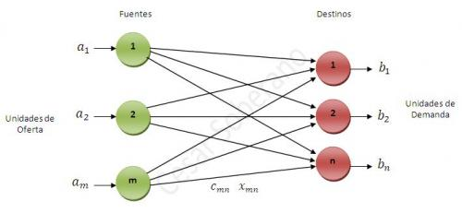
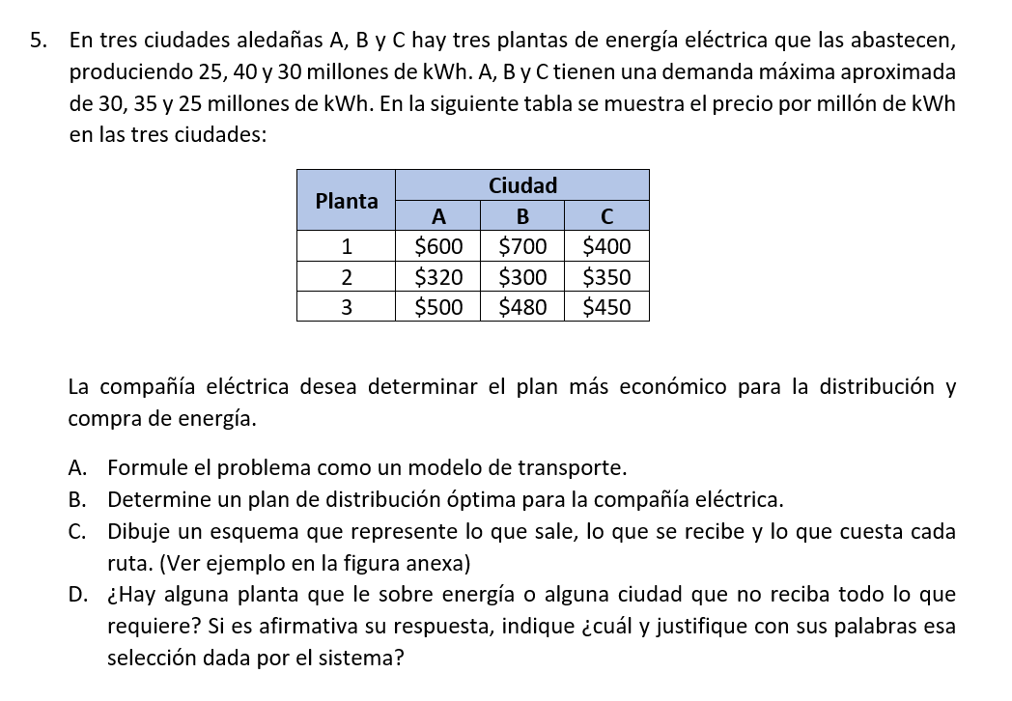

 |  |  |  |  |  |  |  | Ciudad aledaña | A | demana Maxima de 30 millones de KWh
 |  |  |  |  |  |  |  | Ciudad aledaña | B | demanda Maxima de 35 millones de KWh
 |  |  |  |  |  |  |  | Ciudad aledaña | C | demanda Maxima de 25 millones de KWh

 |  |  |  |  |  |  |  | Planta Energia Electrica 1 |  | producen 25 millones KWh
 |  |  |  |  |  |  |  | Planta Energia Electrica 2 |  | producen 40 millones de KWh
 |  |  |  |  |  |  |  | Planta Energia Electrica 3 |  | producen 30 millones de KWh

 |  |  |  |  |  |  |  |  |  | Planta | Ciudad
 |  |  |  |  |  |  |  |  |  |  | A | B | C
 |  |  |  |  |  |  |  |  |  | 1 | $ 600.00 | $ 700.00 | $ 400.00
 |  |  |  |  |  |  |  |  |  | 2 | $ 320.00 | $ 300.00 | $ 350.00
 |  |  |  |  |  |  |  |  |  | 3 | $ 500.00 | $ 480.00 | $ 450.00

 |  |  |  |  |  |  |  | Determinar el plan mas economico para la distribucion y compra de energia |  |  |  |  | .-------> | Minimizar Costos

 |  |  |  |  |  |  |  |  | Planta Electrica 1 | X
 |  |  |  |  |  |  |  |  | Planta Electrica 2 | Y
 |  |  |  |  |  |  |  |  | Planta Electrica 3 | Z
 |  | ¿Cuál es la relacion de Oferta vs Demanda?

 |  |  |  |  |  |  |  |  | Las PLANTAS generan OFERTA de lectricidad
 |  |  |  |  |  |  |  |  | Las CIUDADES consumen o DEMANDAN la electricidad

 |  |  |  |  |  |  |  |  |  | Plantas | Ciudad 1 | Ciudad 2 | Ciudad 3
 |  |  |  |  |  |  |  |  |  | Planta Electrica 1 | $ 600 | $ 700 | $ 400
 |  |  |  |  |  |  |  |  |  | Planta Electrica 2 | $ 320 | $ 300 | $ 350
 |  |  |  |  |  |  |  |  |  | Planta Electrica 3 | $ 500 | $ 480 | $ 450

 | Plantas | Ciudad 1 | Ciudad 2 | Ciudad 3 |  |  |  |  |  | Plantas | 1 | 2 | 3
 | Planta Electrica 1 | $ 600 | $ 700 | $ 400 |  |  |  |  |  | 1 | $ 600 | $ 700 | $ 400
 | Planta Electrica 2 | $ 320 | $ 300 | $ 350 |  |  |  |  |  | 2 | $ 320 | $ 300 | $ 350
 | Planta Electrica 3 | $ 500 | $ 480 | $ 450 |  |  |  |  |  | 3 | $ 500 | $ 480 | $ 450

 | Ciudad aledaña | A | demana Maxima de 30 millones de KWh |  |  |  |  |  |  | THEN …
 | Ciudad aledaña | B | demanda Maxima de 35 millones de KWh
 | Ciudad aledaña | C | demanda Maxima de 25 millones de KWh |  |  |  |  |  |  | 600 X11 + 320 X21 + 500 X31 |  | 700 X12 + 300 X22 + 480 X32 |  |  | 400 X13 + 350 X23 + 450 X33

 | ciudad 1 x Planta electrica 1 |  |  |  |  | DEMANDA |  |  |  | La funcion Objetivo Quedaria entonces ….
 | ciudad 1 x Planta electrica 2 |  | X11 + X 21 + X31 …. 30 millones de KWh
 | ciudad 1 x Planta electrica 3 |  |  |  |  |  |  |  |  | Min Z = 600 X11 + 320 X21 + 500 X31 + 700 X12 + 300 X22 + 480 X32 + 400 X13 + 350 X23 + 450 X33
 |  |  |  |  |  |  | Total demanda
 | ciudad 2 x Planta electrica 1
 | ciudad 2 x Planta electrica 2 |  | X12 + X22 + X32 ….. 35 millones de KWh |  |  |  | 30
 | ciudad 2 x Planta electrica 3 |  |  |  |  |  | 35
 |  |  |  |  |  |  | 25
 | ciudad 3 x Planta electrica 1 |  |  |  |  |  | 90
 | ciudad 3 x Planta electrica 2 |  | X13 + X23 + X33 …. 25 millones de KWh
 | ciudad 3 x Planta electrica 3

 | Planta Energia Electrica 1 |  | producen 25 millones KWh
 | Planta Energia Electrica 2 |  | producen 40 millones de KWh |  |  |  |  |  | La Oferta es de (95) y la Demanda es (90) por lo que es un caso de OFERTA > DEMANDA
 | Planta Energia Electrica 3 |  | producen 30 millones de KWh

 | Planta Energia 1 x Ciudad 1 |  |  |  |  | OFERTA
 | Planta Energia 1 x Ciudad 2 |  | X11 + 12 + 13 …. 25 millones KWh producidos |  |  |  | Total oferta
 | Planta Energia 1 x Ciudad 3 |  |  |  |  |  | 25
 |  |  |  |  |  |  | 40
 | Planta Energia 2 x Ciudad 1 |  |  |  |  |  | 30
 | Planta Energia 2 x Ciudad 2 |  | X21 + X22 + X23 ---- 40 millones de KWh producidos |  |  |  | 95
 | Planta Energia 2 x Ciudad 3

 | Planta de Energia 3 x Ciudad 1
 | Planta de Energia 3 x Ciudad 2 |  | X31 + X32 + X33 ----- 30 millones de KWh producidos
 | Planta de Energia 3 x Ciudad 3

 |  |  |  |  |  |  | Modelo Matematico

 |  |  |  |  |  |  | Min Z = 600 X11 + 320 X21 + 500 X31 + 700 X12 + 300 X22 + 480 X32 + 400 X13 + 350 X23 + 450 X33 |  |  |  |  |  | Kwh entregados

 |  |  |  |  |  |  | X11 + X 21 + X31 = 30 millones de KWh
 |  |  |  |  |  |  | X12 + X22 + X32 = 35 millones de KWh
 |  |  |  |  |  |  | X13 + X23 + X33 = 25 millones de KWh

 |  |  |  |  |  |  | X11 + X12 + 13 <= 25 millones KWh producidos
 |  |  |  |  |  |  | X21 + X22 + X23 <= 40 millones de KWh producidos
 |  |  |  |  |  |  | X31 + X32 + X33 <= 30 millones de KWh producidos

 |  |  |  |  |  |  | X11, X12, X13, X21, X22, X23, X31, X32, X33 >= 0
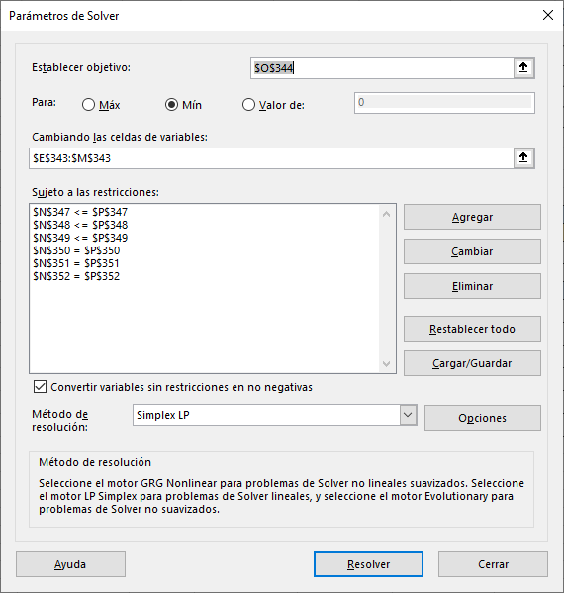

 |  |  |  |  |  |  |  |  |  |  |  |  |  |  | Taba original

 |  |  |  | X11 | X21 | X31 | X12 | X22 | X32 | X13 | X23 | X33
 |  |  | solucion | 0 | 5 | 25 | 0 | 35 | 0 | 25 | 0 | 0 |  | Min Costos
 |  |  | Z | 600 | 320 | 500 | 700 | 300 | 480 | 400 | 350 | 450 |  | 34600

 |  |  | restricciones | X11 | X21 | X31 | X12 | X22 | X32 | X13 | X23 | X33 | LEFT | operador | RIGHT |  | Tabla con Resultados
 |  |  | demanda Ciudad 1 | 1 | 0 | 0 | 1 | 0 | 0 | 1 | 0 | 0 | 25 | <= | 25
 |  |  | demanda Ciudad 2 | 0 | 1 | 0 | 0 | 1 | 0 | 0 | 1 | 0 | 40 | <= | 40
 |  |  | demanda Ciudad 3 | 0 | 0 | 1 | 0 | 0 | 1 | 0 | 0 | 1 | 25 | <= | 30
 |  |  | oferta Planta 1 | 1 | 1 | 1 | 0 | 0 | 0 | 0 | 0 | 0 | 30 | .= | 30
 |  |  | oferta Planta 2 | 0 | 0 | 0 | 1 | 1 | 1 | 0 | 0 | 0 | 35 | .= | 35
 |  |  | oferta Planta 3 | 0 | 0 | 0 | 0 | 0 | 0 | 1 | 1 | 1 | 25 | .= | 25

 | Plantas | Ciudad 1 | Ciudad 2 | Ciudad 3
 | Planta Electrica 1 | $ 600 | $ 700 | $ 400 |  | La Planta electrica 2 debe distribuir 5 millones de KWh a la ciudad 1 |  |  |  |  | cuesta $320
 | Planta Electrica 2 | $ 320 | $ 300 | $ 350 |  | La planta electrica 3 debe distribuir 25 millones de KWh a la ciudad 1 |  |  |  |  | cuesta $500
 | Planta Electrica 3 | $ 500 | $ 480 | $ 450 |  | La planta electrica 2 debe distribuir 35 millones de KWh a a ciudad 2 |  |  |  |  | cuesta $300
 |  |  |  |  |  | La planta electrica 1 debe distribuir 25 millones de KWh a la ciudad 3 |  |  |  |  | cuesta 400
 | Plantas | Ciudad 1 | Ciudad 2 | Ciudad 3
 | Planta Electrica 1 | X11 | X12 | X13 |  | esto para que poder suplir la demanda de energia de las ciudades sin sobreproducir energia electrica por parte de las plantas de energia
 | Planta Electrica 2 | X21 | X22 | X23
 | Planta Electrica 3 | X31 | X32 | X33

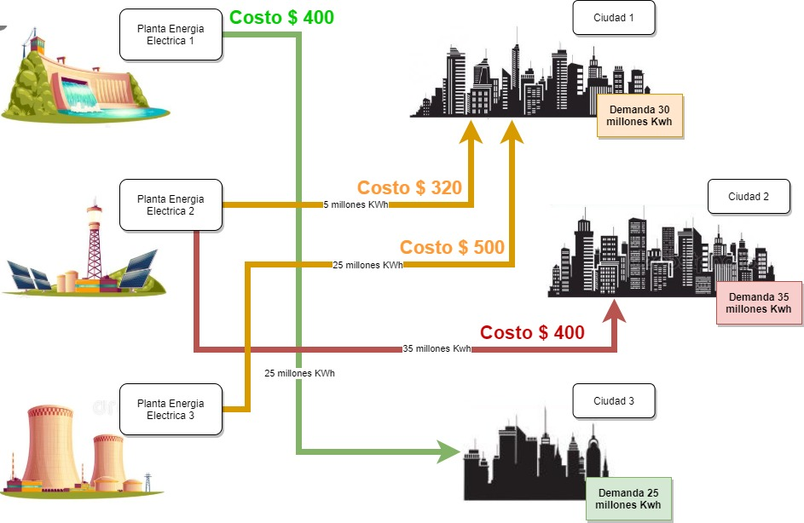

 |  | La pregunta dice "si es afirmativo, justifique" sin embargo he de decir que la demanda y la oferta estan igualadas NO HAY planta de nergia que tenga SOBREPRODUCCION y no hay ciudad que NO RECIBA la demanda de ENERGIA electrica

